Aux - Matriz de riscos
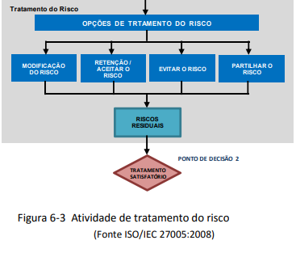
Opções de tratamento de riscos
Impacto
Baixo
Aceitável
Médio
Tolerável
Alto
Indesejável
Muito Alto
Intolerável
(
atividade
acessória
)
(
grave)
(grave
& reputação)
1. Redução do Risco - Seleção de controles
2. Aceitação do Risco - Retenção do Risco
3. Evitar o Risco
[1]
[
2]
[3]
[4]
4. Partilha do Risco
P
r
o
b
a
b
i
l
i
d
a
d
e
Muito Provável
Risco irá ocorrer uma
4
-
Médio
8
-
Alto
12
-
Alto
16
-
Crítico
vez que o controlo é
inexistente [4]
vez que a maturidade é
Provável
Risco irá ocorrer uma
3
-
Baixo
6
-
Médio
9
-
Alto
12
-
Alto
Redução do Risco
Esta opção de tratamento passa pela adoção de uma seleção de controlos que permitam obter níveis de risco residual considerados aceitáveis.
Nota: No caso da opção pela Redução do Risco - seleção de controlos de segurança, é necessário avaliar o novo valor do impacto e a probabilidade na Tabela de tratamento de riscos, que resultará em um novo valor de risco após a implementação dos controlos.
muito baixa
[3]
Retenção do Risco
Probabilidade
Possível
Risco
poderá
uma
vez
ocorrer
que a
2
-
Baixo
4
-
Médio
6
-
Médio
8
-
Alto
Esta opção corresponde à decisão de aceitar um determinado risco, não tomando qualquer medida no sentido de o reduzir. Esta opção deve ser utilizada, caso o respetivo risco se encontre dentro dos critérios de aceitação definidos pela organização ou em situações em que não há nenhuma ação que possa evitar, reduzir ou transferir o risco (por exemplo, risco de alterações legislativas que impactem negativamente o negócio).
(nível de maturidade)
maturidade
é
baixa
[2]
Para além disso, as consequências (legais, financeiras, etc.) de uma decisão deste tipo deverão ser cuidadosamente avaliadas, carecendo da aprovação da Gerência.
Improvável
3 - Baixo
Evitar o Risco
vez
Risco
improvável
que a
maturidade
média ou alta
uma
é
[1]
1
-
Baixo
2
-
Baixo
4
-
Médio
Quando um risco ou o custo da implementação do respetivo controlo é demasiadamente elevado, pode equacionar-se, descontinuar uma determinada atividade do negócio (p.e. deixando de comercializar um produto cuja qualidade não se consegue controlar), ou alterar as condições em que a mesma é levada a cabo (p.e. retirando ativos de locais propícios a furto, etc.).
Partilha do Risco
Partilha do risco com terceiros mais capazes de o gerir de forma eficaz. Um exemplo deste tipo de tratamento será a subscrição de um seguro que cubra as consequências previstas ou a contratação de um prestador de serviços em quem delegar determinado tipo de atividades. Contudo, dado que daí podem advir novos riscos (franquias de prémios de seguro, risco de falha do prestador de serviços, etc..) ou a alteração de riscos já identificados, poderão ser necessárias medidas adicionais de tratamento de risco. Para além disso, a utilização deste tipo de opção carece de uma análise de risco ao parceiro envolvido.

